Sheet2
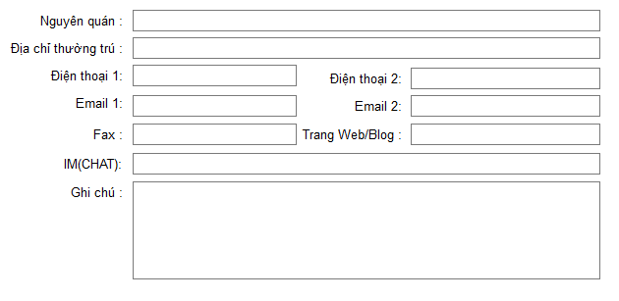
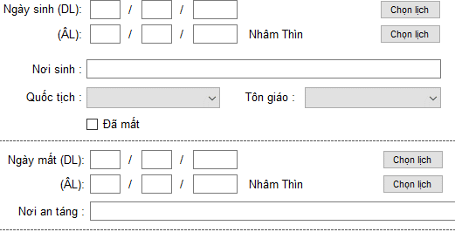
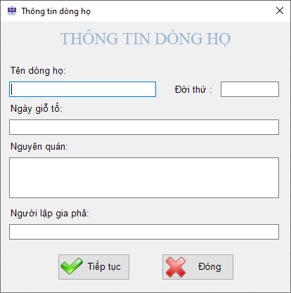

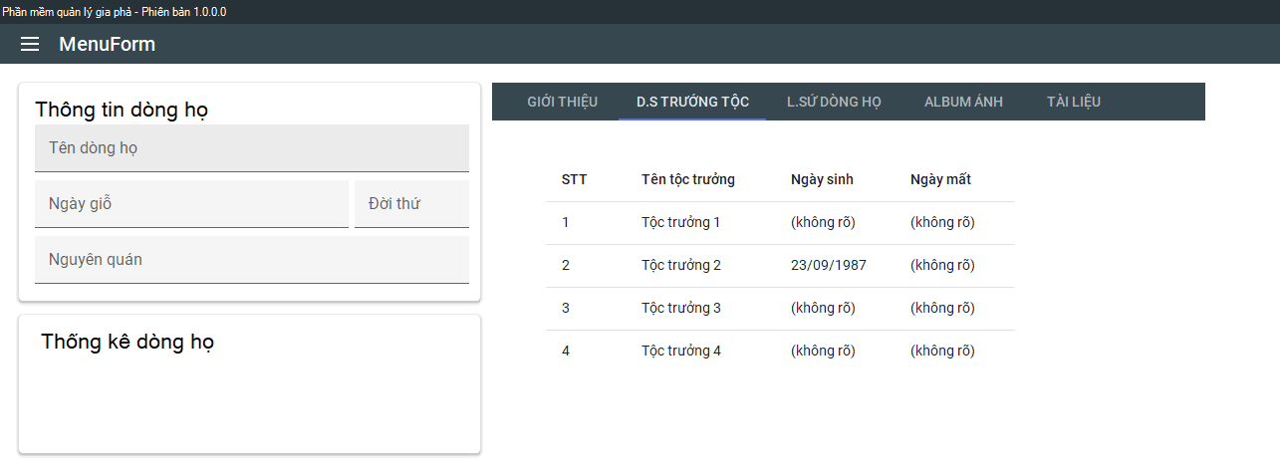

(Phần này đề sau)

(Phần này đề sau)
- Tổng số thành viên trong dòng họ
- Còn sống/ mất
- Nam/Nữ

AVATA
Tên thành viên
Để sau
Combo Loại tên
Tên thường gọi

